1
11HR 座席表 | 学級 | 11

K2の数字とHR 座席表を結合する
=J2&"HR 座席表"

教員

2
 | 11HR 座席表 | 学級 | 11

クラスを100倍して1100を作る。それに座席のNOが入力されている座席順シートの番号を足せばHRNOができる
=$J$2*100+座席順!F10
セルやセル範囲はマウスでクリックする。
座席順シートの同じ場所を選択し、
座席順!F10と入力されているのを確認したらEnterキーを押す。

1102

式が出来たら、他の積にコピーして確認する
1101 | 1111

 | 教員

3
 | 11HR 座席表 | 学級 | 11

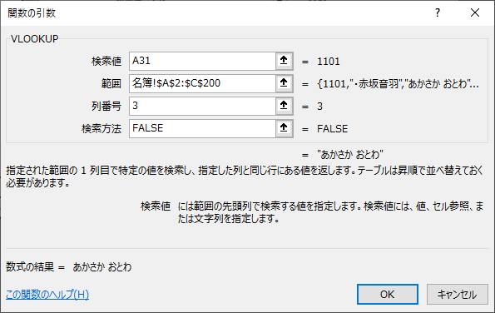

検索値はその席のHRNOが表示されているセルA31、
範囲は、余裕を持たせて、名簿のA2からC200としてあるが、コピーしたデータすべてが含まれればよい。
列番号は、名簿の３列目が読みなので３
検索方法は検索値が無かったらえらが出てくるようにFALSEとした。

1102
あらい まりな

1101 | 1111
あかさか おとわ | かけがわ さぶろう

 | 教員

4
 | 11HR 座席表 | 学級 | 11

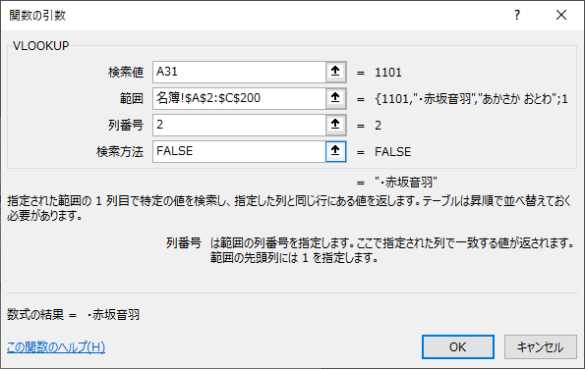

検索値、範囲、検索方法は同じ。
列番号は、名簿の２列目が読みなので２とする。
上の式の文字列をコピーして、貼り付けて、３を２に変えてもよい。
=VLOOKUP(A31,名簿!A2:C200,3,FALSE)
=VLOOKUP(A31,名簿!A2:C200,2,FALSE)

1102
あらい まりな
・新居満里奈
1101 | 1111
あかさか おとわ | かけがわ さぶろう
・赤坂音羽 | 掛川三郎

 | 教員

5
 | 11HR 座席表 |  |  |  | 学級 | 11

1110 | 1120 | 1130
おきつ ゆい | しながわ かんな | ひさか さよ
・沖津唯 | ・品川神奈 | ・日坂小夜
1109 | 1119 | 1129
おかべ まりこ | さとう みえ | はら しゅういち
・岡部真理子 | ・佐藤美枝 | 原秀一
1108 | 1118 | 1128 | 1138
おかざき やすひろ | さかした せいや | とつか ひでのり | もとはし にこ
岡崎康宏 | 坂下勢矢 | 戸塚英紀 | 本橋二胡
1107 | 1117 | 1127 | 1137
おおはし みやこ | くわな なるみ | つちやま こうが | みずぐち こなみ
・大橋美也子 | ・桑名成実 | 土山光雅 | ・水口小波
1106 | 1116 | 1126 | 1136
おおつ のぶたか | くさつ わたる | ちりゅう けいこ | みしま だいすけ
大津延敬 | 草津渉 | ・知立桂子 | 三島大輔
1105 | 1115 | 1125 | 1135
えじり みほ | かんばら さくら | たはら こなつ | まいさか みつき
TIPS １つの席の３つのセルを選択して、コピー
全ての積を同時に選択して、貼り付け
をすると、一気にコピーできる
・江尻美帆 | ・蒲原さくら | ・田原小夏 | ・舞坂美月
1104 | 1114 | 1124 | 1134 | 1142
いその だいすけ | かわさき のりひこ | せき すずか | ふたがわ あつみ | 1142読み
磯野大介 | 川崎紀彦 | ・関涼花 | 二川渥美 | 1142名前
1103 | 1113 | 1123 | 1133 | 1141
いしべ こなん | かめやま よしゆき | すが ましろ | ふじさわ つねお | 1141読み
１つの席の３つのセルを選択して、オートフィルをしたり、列ごとコピーしたりして、全員表示できるようにする。
石部湖南 | 亀山義之 | 須賀真白 | 藤沢恒夫 | 1141名前
1102 | 1112 | 1122 | 1132 | 1140
あらい まりな | かなや まさき | しょうの さと | ふじかわ きらり | よしわら まさよし
・新居満里奈 | 金谷真樹 | ・庄野佐登 | ・藤川きらり | 吉原正義
1101 | 1111 | 1121 | 1131 | 1139
あかさか おとわ | かけがわ さぶろう | しまだ いくみ | ひらつか かつひろ | よしだ こはく
・赤坂音羽 | 掛川三郎 | ・島田伊久美 | 平塚克宏 | ・吉田琥珀

 | 教員

6
 | 11HR 座席表 |  |  |  | 学級 | 11

1110 | 1120 | 1130
おきつ ゆい | しながわ かんな | ひさか さよ
・沖津唯 | ・品川神奈 | ・日坂小夜
1109 | 1119 | 1129
おかべ まりこ | さとう みえ | はら しゅういち
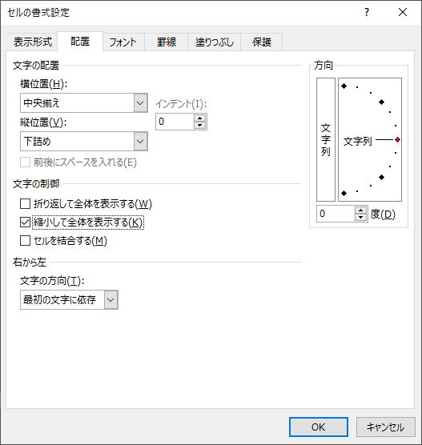
・岡部真理子 | ・佐藤美枝 | 原秀一
1108 | 1118 | 1128 | 1138
おかざき やすひろ | さかした せいや | とつか ひでのり | もとはし にこ
岡崎康宏 | 坂下勢矢 | 戸塚英紀 | 本橋二胡
1107 | 1117 | 1127 | 1137
おおはし みやこ | くわな なるみ | つちやま こうが | みずぐち こなみ
・大橋美也子 | ・桑名成実 | 土山光雅 | ・水口小波
1106 | 1116 | 1126 | 1136
おおつ のぶたか | くさつ わたる | ちりゅう けいこ | みしま だいすけ
大津延敬 | 草津渉 | ・知立桂子 | 三島大輔
1105 | 1115 | 1125 | 1135
えじり みほ | かんばら さくら | たはら こなつ | まいさか みつき
・江尻美帆 | ・蒲原さくら | ・田原小夏 | ・舞坂美月
席をすべて選択して、右クリックして、
セルの書式設定の配置タブの縮小して全体を表示するにチェックを入れてOKボタンを押すと、セルに合わせて文字が小さくなる。
1104 | 1114 | 1124 | 1134
いその だいすけ | かわさき のりひこ | せき すずか | ふたがわ あつみ
磯野大介 | 川崎紀彦 | ・関涼花 | 二川渥美
1103 | 1113 | 1123 | 1133
いしべ こなん | かめやま よしゆき | すが ましろ | ふじさわ つねお
石部湖南 | 亀山義之 | 須賀真白 | 藤沢恒夫
1102 | 1112 | 1122 | 1132 | 1140
あらい まりな | かなや まさき | しょうの さと | ふじかわ きらり | よしわら まさよし
・新居満里奈 | 金谷真樹 | ・庄野佐登 | ・藤川きらり | 吉原正義
1101 | 1111 | 1121 | 1131 | 1139
あかさか おとわ | かけがわ さぶろう | しまだ いくみ | ひらつか かつひろ | よしだ こはく
・赤坂音羽 | 掛川三郎 | ・島田伊久美 | 平塚克宏 | ・吉田琥珀

 | 教員

座席表③
〇〇HR 座席表 | 学級 | 3A

とびとびの番号で、
文字列を結合させる

教員

座席順③
 | 3A 座席表 |  |  |  |  | 学級 | 3A

文字列として番号を入力
20 | 15 | 09 | 06 | 05 | 03

 | 教員

名簿
番号 | 名前 | よみ
1101 | ・赤坂音羽 | あかさか おとわ
1102 | ・新居満里奈 | あらい まりな
名票データを２組の下に貼り付ける。
貼り付けるときは、貼り付けのオプションの値のボタンを押す
1103 | 石部湖南 | いしべ こなん
1104 | 磯野大介 | いその だいすけ
1105 | ・江尻美帆 | えじり みほ
1106 | 大津延敬 | おおつ のぶたか
1107 | ・大橋美也子 | おおはし みやこ
1108 | 岡崎康宏 | おかざき やすひろ
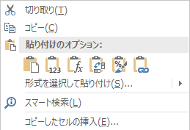
1109 | ・岡部真理子 | おかべ まりこ
1110 | ・沖津唯 | おきつ ゆい
1111 | 掛川三郎 | かけがわ さぶろう
1112 | 金谷真樹 | かなや まさき
1113 | 亀山義之 | かめやま よしゆき
1114 | 川崎紀彦 | かわさき のりひこ
1115 | ・蒲原さくら | かんばら さくら
1116 | 草津渉 | くさつ わたる
1117 | ・桑名成実 | くわな なるみ
1118 | 坂下勢矢 | さかした せいや
1119 | ・佐藤美枝 | さとう みえ
1120 | ・品川神奈 | しながわ かんな
1121 | ・島田伊久美 | しまだ いくみ
1122 | ・庄野佐登 | しょうの さと
1123 | 須賀真白 | すが ましろ
1124 | ・関涼花 | せき すずか
1125 | ・田原小夏 | たはら こなつ
1126 | ・知立桂子 | ちりゅう けいこ
1127 | 土山光雅 | つちやま こうが
1128 | 戸塚英紀 | とつか ひでのり
1129 | 原秀一 | はら しゅういち
1130 | ・日坂小夜 | ひさか さよ
1131 | 平塚克宏 | ひらつか かつひろ
1132 | ・藤川きらり | ふじかわ きらり
1133 | 藤沢恒夫 | ふじさわ つねお
1134 | 二川渥美 | ふたがわ あつみ
1135 | ・舞坂美月 | まいさか みつき
1136 | 三島大輔 | みしま だいすけ
1137 | ・水口小波 | みずぐち こなみ
1138 | 本橋二胡 | もとはし にこ
1139 | ・吉田琥珀 | よしだ こはく
1140 | 吉原正義 | よしわら まさよし
1141 | 1141名前 | 1141読み
1142 | 1142名前 | 1142読み
1143 | 1143名前 | 1143読み
1144 | 1144名前 | 1144読み
1145 | 1145名前 | 1145読み
1201 | 上松太郎 | あげまつ たろう
1202 | 芦田金丸 | あしだ かねまる
1203 | ・板橋咲夜野 | いたばし さやの
1204 | ・岩村ひかり | いわむら ひかり
1205 | ・碓氷羽菜 | うすい はな
1206 | 浦和大哉 | うらわ だいや
1207 | 大宮維人 | おおみや いと
1208 | ・桶川香耶 | おけがわ かや
1209 | ・小田井姫花 | おだい ひめか
1210 | 落合善昌 | おちあい よしまさ
1211 | 尾上稔 | おのうえ みのる
1212 | 沓名翔琉 | くつな かける
1213 | ・熊谷忍 | くまがや しのぶ
1214 | ・蔵野明日賀 | くらの あすか
1215 | ・鴻池寿実香 | こうのいけ すみか
1216 | 坂本法光 | さかもと のりみつ
1217 | ・沢井琉華 | さわい るか
1218 | ・塩尻桔梗 | しおじり ききょう
1219 | ・塩田奈々 | しおた なな
1220 | 須原定勝 | すはら さだかつ
1221 | ・諏訪湖春 | すわ こはる
1222 | ・高崎真知子 | たかさき まちこ
1223 | 妻籠初実 | つまご はつみ
1224 | 長久保健一郎 | ながくぼ けんいちろう
1225 | ・中吉千馬 | なかよし せんま
1226 | 奈良井鎮 | ならい しずる
1227 | 野尻留美乃 | のじり どみの
1228 | ・橋本日向 | はしもと ひなた
1229 | 深谷笑美 | ふかや わらび
1230 | ・福島恋 | ふくしま れん
1231 | ・本庄新太 | ほんじょう あらた
1232 | 馬籠結花 | まごめ ゆうか
1233 | 松井富太 | まつい ふうた
1234 | ・宮越巴 | みやこし ともえ
1235 | 望月榊 | もちづき さかき
1236 | 本山刹那 | もとやま せつな
1237 | ・安中見晴 | やすなか みはる
1238 | 藪原六一 | やぶはら むいち
1239 | ・八幡千佐 | やわた ちさ
1240 | 和田曜 | わだ よう
1241 | 1241名前 | 1241読み
1242 | 1242名前 | 1242読み
1243 | 1243名前 | 1243読み
1244 | 1244名前 | 1244読み
1245 | 1245名前 | 1245読み

